Описание EI-60
ДПМ EI-60 Дверь противопожарная металлическая |  | ДПМ-1 | ДПМ-2
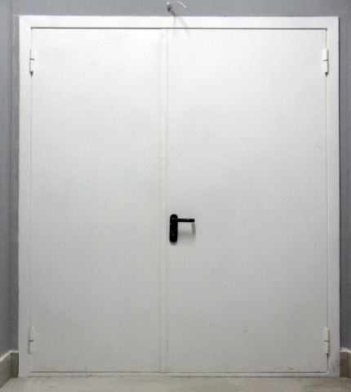
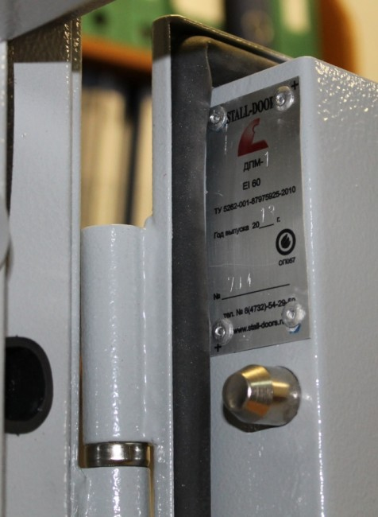
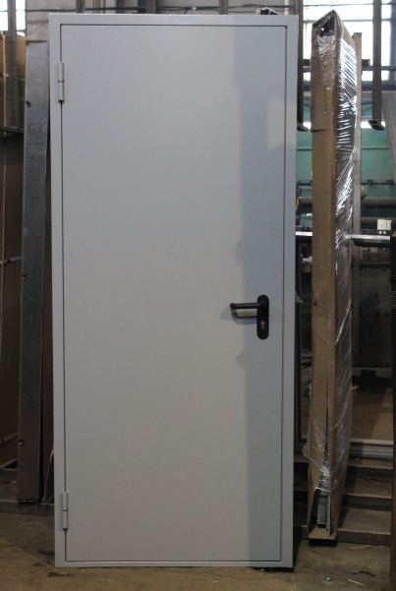
Наименование | Ед.измер. | Кол-во | Кол-во
Рама - цельногнутая, утеплённая | шт | 1 | 1
Полотно цельногнутое толщина 54 мм | шт | 1 | 2
Вертикальные ребра жесткости | шт | 3 | 5
Стальной лист 1,2 мм наружный | шт | 1 | 2
Стальной лист 1,2 мм внутренний | шт. | 1 | 2
Петли на упорном подшипнике | шт | 2 или 3 | 4 или 6
Наличник стальной 60х1,2мм | комплект | 1 | 1
Заглушка для отверстий под анкера | шт | 6 | 6
Отверстия для анкерных болтов | шт | 6 | 6
Противосъёмные штыри | шт | 1 | 2
Отделка внешней стороны -
Покрас рамы и дверного полотна - полимер RAL порошок |  | стандарт | стандарт
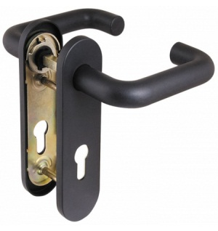
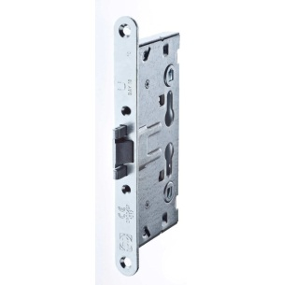
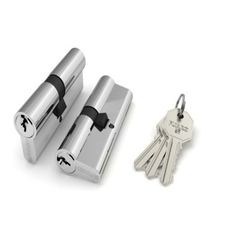
Отделка внутренней стороны -
Покрас рамы и дверного полотна - полимер RAL порошок |  | стандарт | стандарт
Стальной лист 1,2 мм внутренний |  | 1 | 1
Замковая система:
Основной: Замок 1739/03/65 Doorlock 75401 либо Fuaro 0432 | шт | 1 | 1
Мех. цилиндр 70(35/35) кл/кл хром | шт | 1 | 1
Ручка дверная DH-0433 NE (ЧЕРНАЯ) с пружиной для замка | комплект | 1 | 1
Заполнение полотна
Утепление полости двери - минплита высокой плотности «IZOVOL» | кв.м
Уплотнение
Резиновый уплотнитель D 12*14 | контур | 1 | 1
Термовспучивающийся уплотнитель | контур | 1 | 1
Документация
паспорт изделия | шт | 1 | 1
Сертификат соответствия | шт | 1 | 1

При превышении размеров по коробке изделий в высоту 2250 мм или в ширину 1050 мм для одностворчатых дверей и 1900 мм для двустворчатых дверей, для повышения эксплуатационных свойств изделий необходимо устанавливать по 3 петли на створку.

ДМ
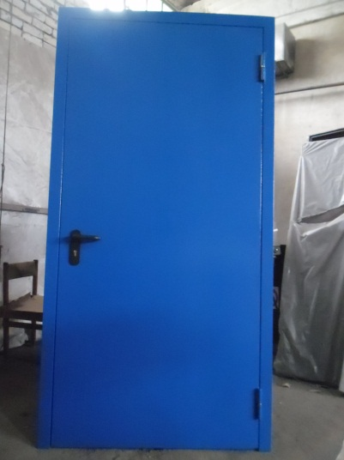
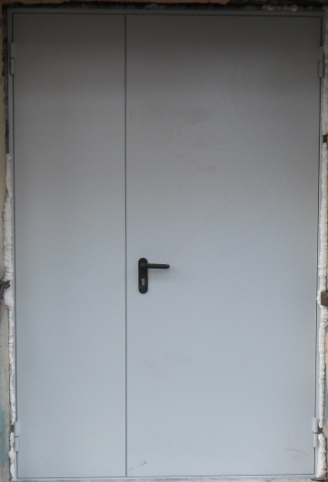
ДМ Дверь металлическая |  | ДМ-1 | ДМ-2
Наименование | Ед.измер. | Кол-во | Кол-во
Рама - цельногнутая | шт | 1 | 1
Полотно цельногнутое толщина 54 мм | шт | 1 | 2
Вертикальные ребра жесткости | шт | 3 | 5
Стальной лист 1,2 мм наружный | шт | 1 | 2
Петли на упорном подшипнике | шт | 2 или 3 | 4 или 6
Наличник стальной 50х1,2мм | комплект | 1 | 1
Отверстия для анкерных болтов |  | 6 | 6
Заглушки отверстий под анкера | шт. | 6 | 6
Противосъёмные штыри |  | 1 | 2
Отделка внутренней стороны -
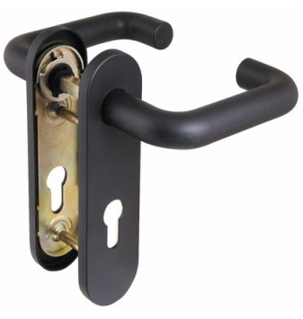
Покрас рамы и дверного полотна - полимер RAL порошок |  | стандарт | стандарт
Стальной лист 1,2 мм внутренний |  | 1 | 1
Отделка внутренней стороны -
Покрас рамы и дверного полотна - полимер RAL порошок |  | стандарт | стандарт
Стальной лист 1,2 мм внутренний |  | 1 | 1
Замковая система:
Основной: Замок 1739/03/65 Doorlock 75401 либо Fuaro 0432 | шт | 1 | 1
Мех. цилиндр 80(35/45) кл/кл хром | шт | 1 | 1
Ручка дверная DH-0433 NE (ЧЕРНАЯ) с пружиной для замка | комплект | 1 | 1
Заполнение полотна
Утеплитель М-11-2-10000-1200-50 URSA | кв.м
Уплотнение
Резиновый уплотнитель D 12*14 | контур | 1 | 1
Уплотнитель D черный 9х8мм | контур | 1 | 1
Документация
Паспорт изделия |  | по требованию

При превышении размеров по коробке изделий в высоту 2250 мм или в ширину 1050 мм для одностворчатых дверей и 1900 мм для двустворчатых дверей, для повышения эксплуатационных свойств изделий необходимо устанавливать по 3 петли на створку.

ДПМ-1 EIS 60
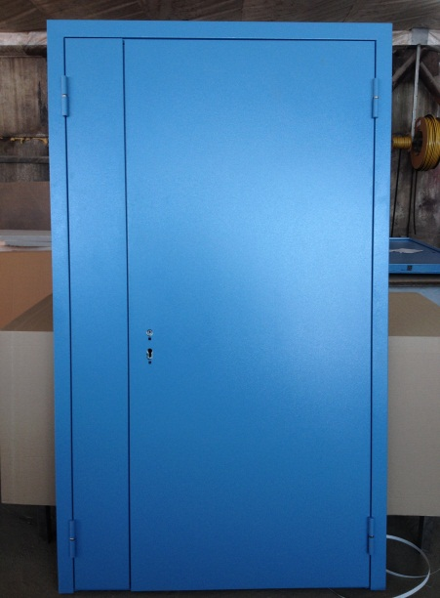
ДПМ- EIS 60 Дверь противопожарная металлическая дымогазонепроницаемая |  | ДПМ-1 | ДПМ-2
Наименование | Ед.измер. | Кол-во | Кол-во
Рама - цельногнутая, утеплённая | шт | 1 | 1
Полотно цельногнутое толщина 54 мм | шт | 1 | 2
Вертикальные ребра жесткости | шт | 3 | 5
Стальной лист 1,2 мм наружный | шт | 1 | 2
Стальной лист 1,2 мм внутренний | шт. | 1 | 2
Петли на упорном подшипнике | шт | 2 или 3 | 4 или 6
Наличник стальной 60х1,2мм | комплект | 1 | 1
Заглушка для отверстий под анкера | шт | 6 | 6
Отверстия для анкерных болтов | шт | 6 | 6
Противосъёмные штыри | шт | 1 | 2
Отделка внешней стороны -
Покрас рамы и дверного полотна - полимер RAL порошок |  | стандарт | стандарт
Отделка внутренней стороны -
Покрас рамы и дверного полотна - полимер RAL порошок |  | стандарт | стандарт
Стальной лист 1,2 мм внутренний |  | 1 | 1
Замковая система:
Основной: Замок 1739/03/65 Doorlock 75401 либо Fuaro 0432 | шт | 1 | 1
Мех. цилиндр 70(35/35) кл/кл хром | шт | 1 | 1
Ручка дверная (ЧЕРНАЯ) с пружиной для замка | комплект | 1 | 1
Заполнение полотна
Утепление полости двери - минплита высокой плотности «IZOVOL» | кв.м
Уплотнение
Резиновый уплотнитель D 12*14 | контур | 1 | 1
Уплотнитель D черный 9х8мм | контур | 1 | 1
Термовспучивающийся уплотнитель | контур | 1 | 1
Документация
паспорт изделия | шт | 1 | 1
Сертификат соответствия | шт | 1 | 1

При превышении размеров по коробке изделий в высоту 2250 мм или в ширину 1050 мм для одностворчатых дверей и 1900 мм для двустворчатых дверей, для повышения эксплуатационных свойств изделий необходимо устанавливать по 3 петли на створку.

ДМ с замком Просам
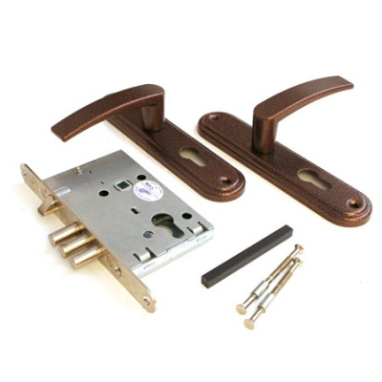
ДМ-1 с замком Просам Дверь металлическая |  | ДМ-1 | ДМ-2
Наименование | Ед.измер. | Кол-во | Кол-во
Рама - цельногнутая | шт | 1 | 1
Полотно цельногнутое толщина 54 мм | шт | 1 | 2
Вертикальные ребра жесткости | шт | 3 | 5
Стальной лист 1,2 мм наружный | шт | 1 | 2
Петли на упорном подшипнике | шт | 2 или 3 | 4 или 6
Наличник стальной 50х1,2мм | комплект | 1 | 1
Отверстия для анкерных болтов |  | 6 | 6
Заглушки отверстий под анкера | шт. | 6 | 6
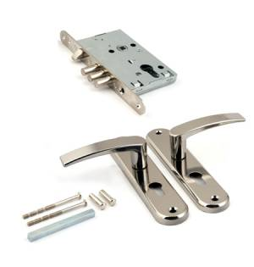
Противосъёмные штыри |  | 1 | 2
Отделка внутренней стороны -
Покрас рамы и дверного полотна - полимер RAL порошок |  | стандарт | стандарт
Отделка внутренней стороны -
Покрас рамы и дверного полотна - полимер RAL порошок |  | стандарт | стандарт
Стальной лист 1,2 мм внутренний |  | 1 | 1
Замковая система:
Основной: Замок 78927 ЗВ4-31/55 черный жемчуг Просам | шт | 1 | 1
Мех. цилиндр 70(35/35) кл/кл хром | шт | 1 | 1
Ручка дверная с пружиной в комплекте с замком | комплект | 1 | 1
Заполнение полотна
Утеплитель М-11-2-10000-1200-50 URSA | кв.м
Уплотнение
Резиновый уплотнитель D 12*14 | контур | 1 | 1
Уплотнитель D черный 9х8мм | контур | 1 | 1
Документация
Паспорт изделия |  | по требованию

При превышении размеров по коробке изделий в высоту 2250 мм или в ширину 1050 мм для одностворчатых дверей и 1900 мм для двустворчатых дверей, для повышения эксплуатационных свойств изделий необходимо устанавливать по 3 петли на створку.

ДПМ- EI 90
ДПМ- EI 90 Дверь противопожарная металлическая |  |  | ДПМ-1 | ДПМ-2

 | Наименование | Ед.измер. | Кол-во | Кол-во
 | Рама - цельногнутая, утеплённая | шт | 1 | 1
 | Полотно цельногнутое толщина 70 мм | шт | 1 | 2
 | Вертикальные ребра жесткости | шт | 3 | 5
 | Стальной лист 1,2 мм наружный | шт | 1 | 2
 | Стальной лист 1,2 мм внутренний | шт. | 1 | 2
 | Петли на упорном подшипнике | шт | 2 или 3 | 4 или 6
 | Наличник стальной 60х1,2мм | комплект | 1 | 1
 | Заглушка для отверстий под анкера | шт | 6 | 6
 | Отверстия для анкерных болтов | шт | 6 | 6
 | Противосъёмные штыри | шт | 1 | 2
 | Отделка внешней стороны -
 | Покрас рамы и дверного полотна - полимер RAL порошок |  | стандарт | стандарт
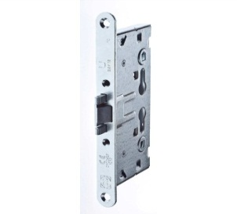
 | Отделка внутренней стороны -
 | Покрас рамы и дверного полотна - полимер RAL порошок |  | стандарт | стандарт
 | Стальной лист 1,2 мм внутренний |  | 1 | 1
 | Замковая система:
 | Основной: Замок 1739/03/65 Doorlock 75401 либо Fuaro 0432 | шт | 1 | 1
 | Мех. цилиндр 90(35/35) кл/кл хром | шт | 1 | 1
 | Ручка дверная DH-0433 NE (ЧЕРНАЯ) с пружиной для замка | комплект | 1 | 1
 | Заполнение полотна
 | Утепление полости двери - минплита высокой плотности «IZOVOL» | кв.м
 | Лист гипсокартона | шт. | 2 | 4
 | Уплотнение
 | Резиновый уплотнитель D 12*14 | контур | 1 | 1
 | Термовспучивающийся уплотнитель | контур | 1 | 1
 | Документация
 | паспорт изделия | шт | 1 | 1
 | Сертификат соответствия | шт | 1 | 1

 | При превышении размеров по коробке изделий в высоту 2250 мм или в ширину 1050 мм для одностворчатых дверей и 1900 мм для двустворчатых дверей, для повышения эксплуатационных свойств изделий необходимо устанавливать по 3 петли на створку.

ДМ-1 Однолистовая
ДМ Однолистовая |  | ДМ-1 | ДМ-2
Наименование | Ед.измер. | Кол-во | Кол-во
Рама - цельногнутая | шт | 1 | 1
Полотно состоит из внешнего листа и рёбер жёсткости | шт | 1 | 2
Вертикальные ребра жесткости | шт | 3 | 5
Стальной лист 1,2 мм наружный | шт | 1 | 2
Петли на упорном подшипнике | шт | 2 или 3 | 4 или 6
Наличник стальной 50х1,2мм | комплект | 1 | 1
Отверстия для анкерных болтов |  | 6 | 6
Заглушки отверстий под анкера | шт. | 6 | 6
Противосъёмные штыри |  | 1 | 2
Отделка внутренней стороны -
Покрас рамы и дверного полотна - полимер RAL порошок |  | стандарт | стандарт
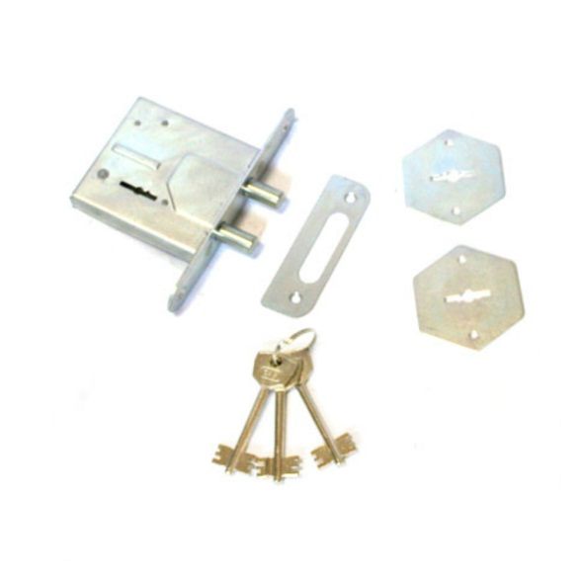
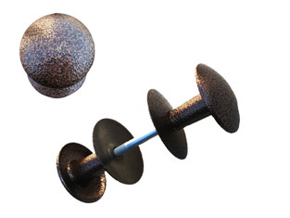
Стальной лист 1,2 мм внутренний |  | 1 | 1
Отделка внутренней стороны -
Покрас рамы и дверного полотна - полимер RAL порошок |  | стандарт | стандарт
Замковая система:
Бордер Сам.Мини | шт | 1 | 1
Ручка кнопка | комплект | 1 | 1
Заполнение полотна
Не заполнено
Уплотнение
Резиновый уплотнитель E 9*4 | контур | 1 | 1
Документация
Паспорт изделия |  | по требованию

При превышении размеров по коробке изделий в высоту 2250 мм или в ширину 1050 мм для одностворчатых дверей и 1900 мм для двустворчатых дверей, для повышения эксплуатационных свойств изделий необходимо устанавливать по 3 петли на створку.

